1. Lichtraumprofil
 | Anlage Nr.: | Anlagename: |  |  |  |  | Datum der Beurteilung:

1. Kontrollliste Lichtraumprofil, Sicherheitsabstände

N° | Verweis | Kontrolle | Positives Beispiel/Vorgabe | Negatives Beispiel/Vorgabe nicht erfüllt | Erfüllt/Eingehalten |  | Mögliche |  | Geplante Massnahmen | Termin
 |  |  |  |  |  |  | Massnahmen
 | EU-Verordnung 2016/424, Anhang II |  |  |  | Ja | Nein |  | Priorität
1.1 | 3.1.2. | 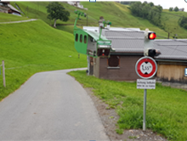 Kreuzung mit Strassen: sind die Lichtraumprofile bei Überfahrt gewährleistet gemäss Art. 13.1 des IKSS-Reglementes Ausgabe 2007? ① |  | 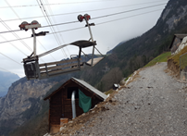 |  |  | In Abhängigkeit der Frequenzen. Betriebliche Massnahme. Hinweisschilder und Bodenmarkierungen. Spiegel. Schranken. Ampel. Abschliessbare Höhenbegrenzungen. | 1
1.2 | 3.1.2. | Entspricht die Spurweite Artikel 12.5 und 12.6 des IKSS-Reglementes Ausgabe 2007? ② |  | Nicht eingehalten und /oder Ereignisse bzw. kritische Situationen bekannt |  |  | Reduzierte Windgrenzwerte ins Betriebsreglement und / oder z.B. Nachrüstung Querpendelüberwachung, Geschwindigkeitsreduktion um Reaktionszeit zu erhöhen. | 2
1.3 | 3.1.2. | Sind die Lichträume und Bodenabstände gemäss den Vorgaben im IKSS-Reglement Ausgabe 2007 Art. 12 und Art. 13 eingehalten? ③ |  |  |  |  | Windwerte im Betriebsreglement anpassen. Erweiterung Lichträume gegen bahnfremde Hindernisse insofern möglich. Rodung. Fahrgeschwindigkeit bei Stützenüberfahrt reduzieren. Querpendelüberwachung Nachrüsten. | 2

Auszug IKSS-Reglement Ausgabe 2007

① IKSS-Reglement Art. 13.1
Sicherheitsbereiche

② IKSS-Reglement Art. 12.5 + 6
Lichtraumprofil und Spurweite

③ IKSS-Reglement Art. 12 + 13
Lichtraumprofil und Spurweite / Sicherheitsbereiche

3. Antriebe & Bremsen
 | Anlage Nr.: | Anlagename: |  |  |  |  | Datum der Beurteilung:

3. Kontrollliste Antriebe und Bremse

N° | Verweis | Kontrolle | Positives Beispiel/Vorgabe | Negatives Beispiel/Vorgabe nicht erfüllt | Erfüllt/Eingehalten |  | Mögliche |  | Geplante Massnahmen | Termin
 |  |  |  |  |  |  | Massnahmen
 | EU-Verordnung 2016/424, Anhang II |  |  |  | Ja | Nein |  | Priorität
3.1 | 4.2.3.3. | Wirkt die Sicherheitsbremse auf die Antriebscheibe? (= "So nah wie möglich am Zugseil") | 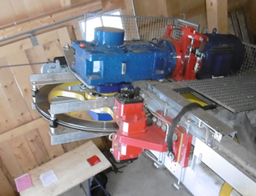 |  |  |  | Punktuelle Erstellung einer Sicherheitsanalyse* mit möglichen Massnahmen (SB auf Gegenscheibe? Umfangskraftdiagramm / Verhalten der Anlage? Fangbremse vorhanden?) | 1
3.2 | 4.2.3.3. | Wirken Betriebs- und Sicherheitsbremse auf unterschiedliche Bremsflächen? |  |  |  |  | Punktuelle Erstellung einer Sicherheitsanalyse* mit möglichen Massnahmen (Spritzschutz, Umfangskraftdiagramm / Verhalten der Anlage? Fangbremse vorhanden?) | 1
3.3 | 2.7.1. | Verfügen Bremsen über redundante Hydraulikventile? |  |  |  |  | A) Bremsventil nachrüsten B) Bremsphilosophie mit zwei Bremsen und jeweiliger Auslösung der anderen, wenn die eine nicht greift. | 1
3.4 | 2.6.2. | Verfügen die Hydraulikschläuche über einen Spritzschutz? | 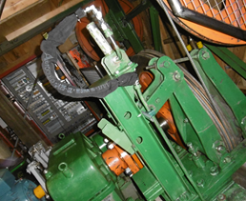 | 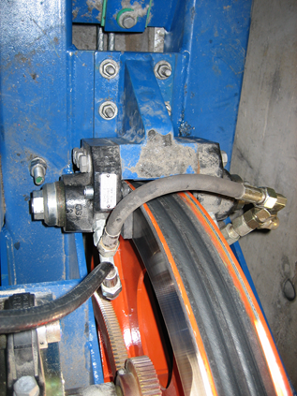 |  |  | Nachbau, wenn nicht ausgeschlossen werden kann, dass bei einer Leckage die Bremsflächen mit Öl verschmutzt werden. | 1

 |  | * Sicherheitsanalyse (SA): | Eine solche kann individuell immer erstellt werden um die Erfordernisse von anlagenspezifischen Massnahmen zu definieren und dieselben festzulegen

5. Spanneinrichtungen
 | Anlage Nr.: | Anlagename: |  |  |  |  | Datum der Beurteilung:

5. Kontrollliste Spanneinrichtungen

N° | Verweis | Kontrolle | Positives Beispiel/Vorgabe | Negatives Beispiel/Vorgabe nicht erfüllt | Erfüllt/Eingehalten |  | Mögliche |  | Geplante Massnahmen | Termin
 |  |  |  |  |  |  | Massnahmen
 | EU-Verordnung 2016/424, Anhang II |  |  |  | Ja | Nein |  | Priorität
5.1 | 4.1., 4.2.3.1. | Ist die Lage des Zugseil- und / oder des Tragseilpanngewichtes überwacht? | 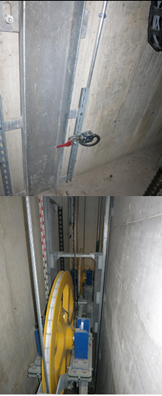 |  |  |  | A) Ergänzung Betriebsvorschrift. B) Skala anbringen mit Überwachungsvorgabe in Betriebsvorschrift C) Überwachung der Endlagen mit Schaltern. | 3
5.2 | 4.1., 4.2.3.1. | Ist - bei fester Abspannung - eine Zugseilspannkraftüberwachung vorhanden? |  |  |  |  | A) Ergänzung der Betriebsvorschrift mit Tabelle mit Grenzwerten und Vorgaben einer regelmässigen Überprüfung mittels Seilwinkelmessung. B) Nachrüsten einer Messdose für die kontinuierliche Zugseilspannkraftüberwachung. Wird das Seil vor Ablauf der Frist nach Priorität 3 ersetzt, sind die Massnahmen im Zeitpunkt des Seilersatzes fällig. | 3

6. Mechanische Einricht. Statio
 | Anlage Nr.: | Anlagename: |  |  |  |  | Datum der Beurteilung:

6. Kontrollliste mechanische Einrichtungen Stationen

N° | Verweis | Kontrolle | Positives Beispiel/Vorgabe | Negatives Beispiel/Vorgabe nicht erfüllt | Erfüllt/Eingehalten |  | Mögliche |  | Geplante Massnahmen | Termin
 |  |  |  |  |  |  | Massnahmen
 | EU-Verordnung 2016/424, Anhang II |  |  |  | Ja | Nein |  | Priorität
6.1 | 4.1.2. | Verfügen die Seilscheiben über einen Seilentgleisungsschutz? | 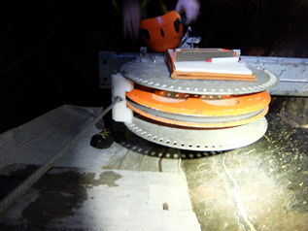 | Z.B. liegende Seilscheibe in Verbindung mit aus langem Seilfeld einlaufendem Seil, zu wenig Rillentiefe |  |  | Nachbau | 2
6.2 | 4.1.2. | Entspricht die Rillentiefe der Seilscheiben der Vorgabe im IKSS-Reglement Ausgabe 2007 Art.21.8? | IKSS-Reglement Ausgabe 2007 Art.21.8 "Bei Seilscheiben muss die Differenz zwischen dem Durchmesser des äusseren Randes des Scheibenbordes und dem Durchmesser am Rillengrund mindestens dem doppelten Seildurchmesser entsprechen. |  |  |  | Seilentgleisungsschutz nachrütsten. Ersatz der Seilscheibe | 2
6.3 | 2.4. | Sind Scheibenrückhalteeinrichtungen vorhanden? |  | Zu den Wellen und Achsen fehlen die Berechnungen bezüglich der statischen und ermüdungstechnischen Sicherheit. Es liegen keine Atteste zur Tieftemperaturzähigkeit des Materiales vor. |  |  | Nachbau | 3
6.4 | 4.2.3. | Sind keine Flachriemenantriebe vorhanden? |  | 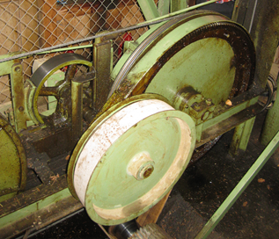 Bremswirkung ist bei Riemenriss nicht sichergestellt. Keine Übergeschwindigkeitsauslösung vorhanden. |  |  | Inspektionsintervall Riemen kürzen. Spätestens beim nächsten Umbau ersetzen. (Hinweis: Flachriemen sind bei einem Antriebsumbau nicht zugelassen) | 3
6.5 | 2.4., 2.7.1. | Sind Seilscheibenlageüberwachungen vorhanden? | 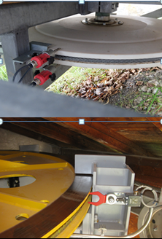 |  |  |  | Nachrüsten | 3

7. Mechanische Ausrüst. Strecke
 | Anlage Nr.: | Anlagename: |  |  |  |  | Datum der Beurteilung:

7. Kontrollliste mechanische Ausrüstungen Strecke

N° | Verweis | Kontrolle | Positives Beispiel/Vorgabe | Negatives Beispiel/Vorgabe nicht erfüllt | Erfüllt/Eingehalten |  | Mögliche |  | Geplante Massnahmen | Termin
 |  |  |  |  |  |  | Massnahmen
 | EU-Verordnung 2016/424, Anhang II |  |  |  | Ja | Nein |  | Priorität
7.1 | 4.1.2. | Gibt es keine Klemmstellen zwischen den Rollen und den Seileinweisern, die das Seil bei einer Entgleisung verletzen können? |  | 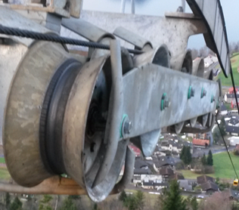 Klemmstelle zwischen Einweisbügel und Rolle |  |  | Bügel mit verbesserter Bauform einbauen | 1
7.2 a | 4.1.2. | Verfügt die Rollenbatterie über einen unteren, geneigten Seileinweiser? | 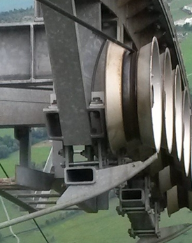 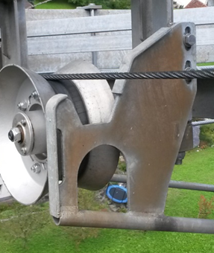 | 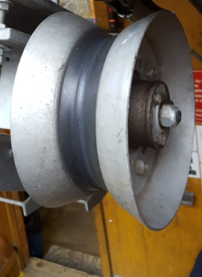 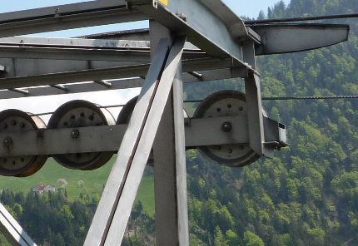 |  |  | Nachrüsten oder Kompensationsmassnahmen (Beurteilung mittels Sicherheitsanalyse) | 1
7.2 | 4.1.2. | Wird die Rückführung des nach unten entgleisten Seiles nicht beispielsweise durch vorstehende Schrauben verhindert? | 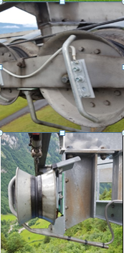 | 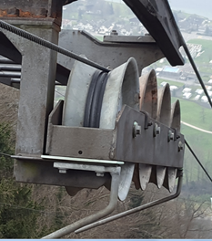 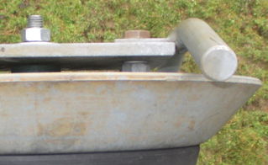 Seilrückführung wegen vorstehenden Schrauben kritisch (z.B. Achsenschrauben vorstehend oder falsch montierte Rollenbefestigungsschrauben) |  |  | Beheben | 1
 |  |  | 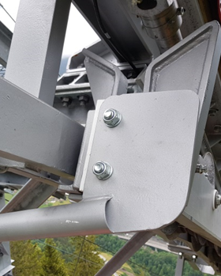 | 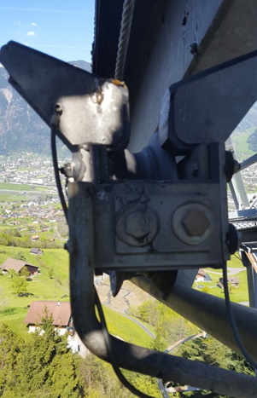
7.2 ff | 4.1.2. |  |  | 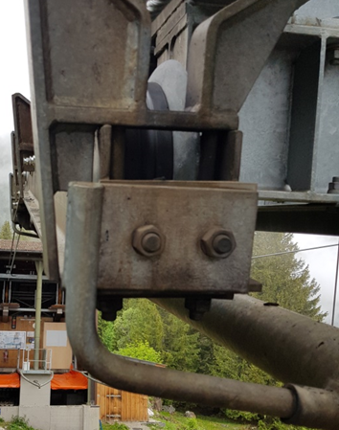 Seilrückführung wegen vorstehender Platte des Seileinweiser kritisch
7.3 | 4.1.2. | Wird eine Seilentgleisung gegen innen durch Einweiser verhindert? |  | 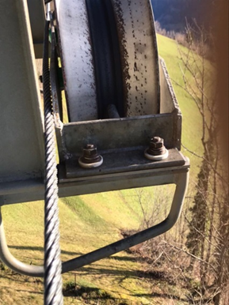 |  |  | Innere Einweiser nachrüsten | 1
7.4 | 4.1.2. | Kann das Seil nicht zwischen die Einweiser und die Struktur gelangen? | 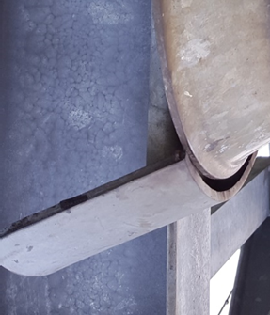 Genügend Überlappung mit der Stützenkonstruktion | 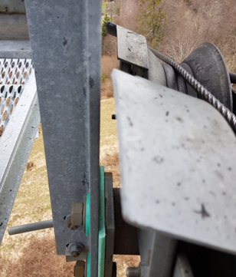 |  |  | Innere Seileinweiser ersetzen | 1
7.5 | 4.1.2. | Sind Tragseilbriden oder Tragseilfänger mit Lageüberwachung der Tragseile vorhanden? | 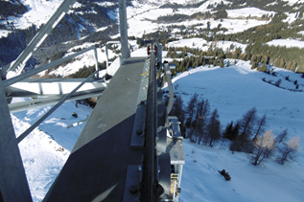 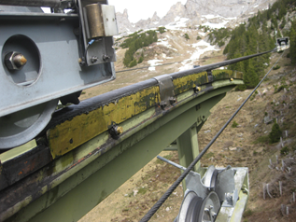 | 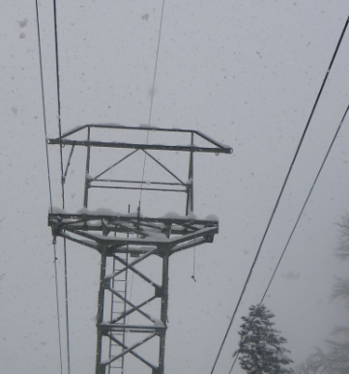 |  |  | Überprüfen der rechnerischen Auflagekräfte - Seilberechnung. Beim Nichterreichen der minimal erforderlichen Werte sind Tragseilbriden oder Tragseilfänger mit Lageüberwachung einzubauen. | 2
 |  |  | 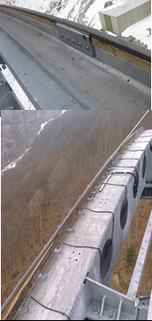
7.6 | 2.2., 4.1.2. | Einseilbahnen: Sind Überschlagsicherung an Rollenbatterien von Förderseilen vorhanden? |  |  |  |  | Einbau von Überschlagssicherungen an den bestehenden Rollenbatterien oder Rollenbatterieersatz. Überprüfung der Stützenstruktur auf daraus resultierende Zusatzkräfte | 2

9. Fahrzeuge
 | Anlage Nr.: | Anlagename: |  |  |  |  | Datum der Beurteilung:

9. Kontrollliste Fahrzeuge

N° | Verweis | Kontrolle | Positives Beispiel/Vorgabe | Negatives Beispiel/Vorgabe nicht erfüllt | Erfüllt/Eingehalten |  | Mögliche |  | Geplante Massnahmen | Termin
 |  |  |  |  |  |  | Massnahmen
 | EU-Verordnung 2016/424, Anhang II |  |  |  | Ja | Nein |  | Priorität
9.1 | 5.2. | Einseilpendelbahnen: Entsprechen die Förderseilklemmen dem Stand der Technik? |  | Nicht geeignet zur Überfahrung der Seilfänger im Entgleisungsfall |  |  | Umbau | 2
9.2 | 5.3. | Selbstbedienungsbahnen: Ist die Geschlossenstellung der Kabinentüre in den Stationen überwacht? | 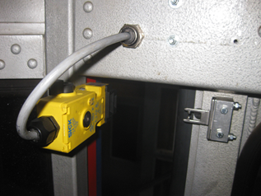 |  |  |  | Nachrüsten oder andere Massnahmen zur Sicherstellung der Geschlossenstellung | 2
9.3 | 5.3. | Ist die Geschlossenstellung der Kabinentüre in den Stationen überwacht? |  |  |  |  | Nachrüsten oder andere Massnahmen zur Sicherstellung der Geschlossenstellung | 3
9.4 | 5.3. | Können die Kabinentüren verriegelt werden? |  |  |  |  | Mechanische Lösung so dass Zweihandbedienung erforderlich. Bei nicht eingeschränktem Nutzerkreis Nachbau elektrische Verriegelung bei Steuerungsersatz | 2
9.5 | 3.1.2. | Selbstbedienungsbetrieb: sind die Fahrzeuge mit einer Querpendelüberwachung ausgerüstet? |  |  |  |  | Nachrüstung dort wo Querpendelfreiheit gemäss altem IKSS-Reglement Ausgabe 2007 nicht gegeben ist, alternativ Geschwindigkeitsreduktion bei Stützenüberfahrt. | 2
9.6 | 7.1.1. | Bei Selbstbedienungsbahnen: ist eine Lastmessung vorhanden? |  |  |  |  | Alternative Lösungen wie Beladungsbeschränkung über Kabinengrundfläche (< 0.25 m2/ Person), Zugang über Drehkreuz, Bereitstellung einer Personenwaage usw. sind nur in Verbindung mit einer Videoaufzeichnung und Instruktionen in Form von Piktogrammen zulässig. | 3
9.7 | 2.7.2. | Selbstbedienungsbetrieb: Ist ein Nothalt aus den Fahrzeugen (bei Zweiseilbahnen) möglich? | IKSS-Reglement Ausgabe 2007 Art.26 g): Eine Abschalteinrichtung in den Stationen und bei Zweiseilbahnen auch in den Fahrzeugen |  |  |  | Nachrüsten | 1
9.8 | 2.7.2. | Ist ein Nothalt aus dem Fahrzeug möglich? | IKSS-Reglement Ausgabe 2007 Art.19.11: Bei Seilbahnen der Kategorien 3 bis 6 sind die Fahrzeuge mit einer Sprechverbindung zur Antriebsstation und einer Abschalteinrichtung auszustatten. |  |  |  | Spätestens bei Steuerungsersatz nachrüsten.

11. Elektrotechnik
 | Anlage Nr.: | Anlagename: |  |  |  |  | Datum der Beurteilung:

11. Elektrotechnik

N° | Verweis | Kontrolle | Positives Beispiel/Vorgabe | Negatives Beispiel/Vorgabe nicht erfüllt | Erfüllt/Eingehalten |  | Mögliche |  | Geplante Massnahmen | Termin
 |  |  |  |  |  |  | Massnahmen
 | EU-Verordnung 2016/424, Anhang II |  |  |  | Ja | Nein |  | Priorität
11.1 | 2.7.1., 4.3. | Sind die Sicherheitsfunktionen ausschliesslich im Ruhestromprinzip ausgeführt? |  |  |  |  | Steuerungsersatz und zwischenzeitlich Ersatzmassnehmen (tägliche Kontrolle) | 1
11.2 | 4.2.3.3. | Wird die Sicherheitsbremse automatisch ausgelöst? |  | Defizit vorwiegend bei Werksbahnen, gebaut nach SUVA-Verordnung |  |  | Permanente Anwesenheit Maschinist erforderlich. Ist spätestens bei Steuerungsumbau nachzurüsten. | 1
11.3 | 2.7.3. | Wird der Fahrbefehl nach Ansprechen einer Überwachungseinrichtung gelöscht? |  | Defizit vorwiegend bei Werksbahnen, gebaut nach SUVA-Verordnung |  |  | Steuerungsumbau | 1
11.4 | 4.1.2. | Wird die Bahn bei Berührung zwischen Seil und Seileinweiser stillgesetzt? | 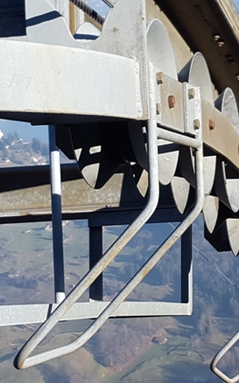 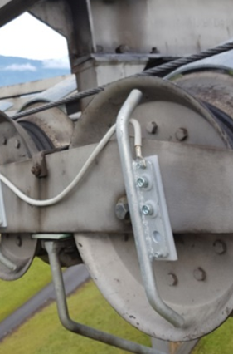 Alles ausser Rollen geerdet oder | 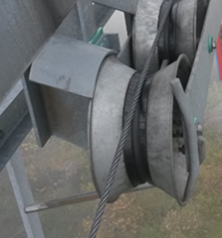 Ungeerdete Seileinweiser und/oder nicht isoliertes Zugseil. Keine Abschaltung bei Seilentgleisung |  |  | Seileinweiser erden, Zugseil isolieren | 2
 |  |  | 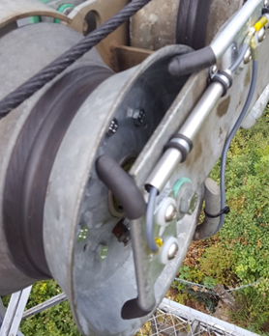
11.5 |  | Wird ein nicht auf allen Rollen abgelegtes Seil durch die Steuerung erkannt? | 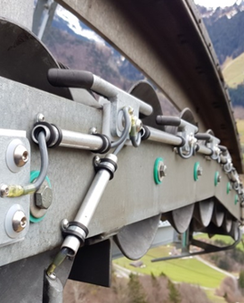 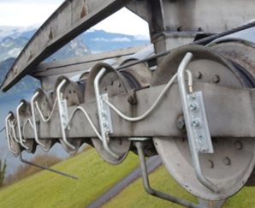 Geerdete Bügel zwischen den Rollen oder stehender Bügel bei jeder Rolle | 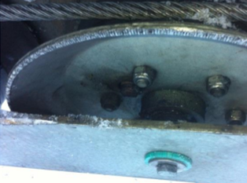 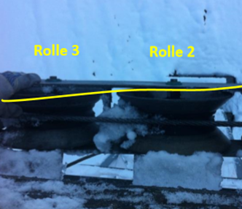 Ungeerdeter Rollenkasten |  |  | Geerdete Bügel zwischen den Rollen am Rollenkasten montieren oder Rollenkasten erden. | 1
 |  |  | 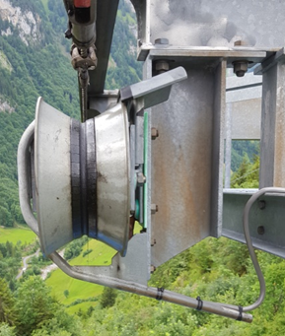 Oder den ganzen Rollenkasten erden und Seileinweiser innen teilweise isolieren | 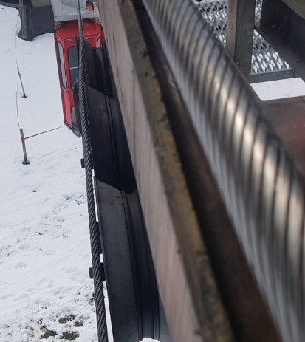 Partiell entgleistes Zugseil
11.6 | 4.3., 2.7.1. | Ist eine Abfallkontrolle der sicherheitsrelevanten Schützen vorhanden? |  |  |  |  | Nachrüsten | 2
11.7 | 4.3., 2.7.1. | Ist die Abschaltung des Energieflusses redundant ausgeführt? |  |  |  |  | Nachrüsten | 2
11.8 | 4.3., 2.7.1. | Ist der Bremsauslösungskreis redundant ausgeführt? |  |  |  |  | Nachrüsten | 1
11.9 | 4.3., 2.7.1. | Sind sicherheitsrelevante Endschalter zwangsgeführt und mit Zwangsöffnung ausgestattet? |  |  |  |  | Nachrüsten oder geeignete Ersatzmassnahme (z.B. tägliche Kontrolle) | 2
11.10 | 4.3., 2.7.1. | Ist eine „Ist-Ist Überwachung“ (Tacho Motor-Tacho Seil = Kraftübertragung Motor - Seil) vorhanden? |  |  |  |  | Nachrüstung. Ersatzmassnahme Maschinistensteuerung ist zulässig, falls elektrische Übergeschwindigkeitsüberwachung vorhanden ist. Falls diese fehlt ist eine Ist-Ist-Überwachung nachzurüsten. | 2
11.11 | 2.7.1, 4.2.3.1 | Ist eine elektrische Übergeschwindigkeitsauslösung (mechanische vorausgesetzt) vorhanden? |  |  |  |  | Nachrüsten. | 2
11.12 | 4.4. | Ist eine Sprechverbindung zu den Fahrzeugen vorhanden? |  |  |  |  | Einsatz Funk oder GSM-Telefonie (Mobile Telefonummer anschlagen). Spätestens bei Steuerungsersatz nachrüsten | 2
11.13 | 2.7.1. | Selbstbedienungsbahnen: Ist eine Verzögerungsüberwachung vorhanden? |  |  |  |  | Nachrüsten (Rampe oder Zeit) Spätestens bei einem Steuerungsersatz. | 2
11.14 | 2.7.1. | Ist eine Verzögerungsüberwachung vorhanden? |  |  |  |  | Nachrüsten (Rampe oder Zeit) Spätestens bei einem Steuerungsersatz. | 3
11.15 | 2.1., 2.2., | Ist ein Instandhaltungsschalter vorhanden? |  |  |  |  | Mindestens ein rastrierender Nothaltschalter muss an den Arbeitsstellen in den Stationen vorhanden sein. | 2
11.16 | 4.1.2. | Ist eine Zugseilüberwachung vorhanden? |  |  |  |  | Nachrüsten Nur in Ausnahmefällen (keine Stützen und /oder andere Lösungen wie Induktive Seilpositionsüberwachung, Tastrollenschalter, direkte Seillageüberwachung mit Bruchstäben, keine Stützen, kleine Geschwindigkeit) kann über eine Sicherheitsanalyse gemäss SebV Art. 6a auf Zugseilüberwachung verzichtet werden. | 2
11.17 | 7.1.1. | Stimmt das elektrische Schaltschema mit der Anlage überein? |  |  |  |  | Nachführen | 2
11.18 | 4.3. | Ist eine Überwachung des Netzausfall und einer Netzasymmetrie vorhanden? |  |  |  |  | Nachrüstung bei einem Steuerungsersatz

13. Infrastruktur
 | Anlage Nr.: | Anlagename: |  |  |  |  | Datum der Beurteilung:

13. Infrastruktur und Berechnungen

N° | Verweis | Kontrolle | Positives Beispiel/Vorgabe | Negatives Beispiel/Vorgabe nicht erfüllt | Erfüllt/Eingehalten |  | Mögliche |  | Geplante Massnahmen | Termin
 |  |  |  |  |  |  | Massnahmen
 | EU-Verordnung 2016/424, Anhang II / SebV [SR 743.011] |  |  |  | Ja | Nein |  | Priorität
13.1 | 2.6.5. | Wird der Brandschutz beachtet? |  | 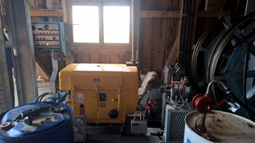 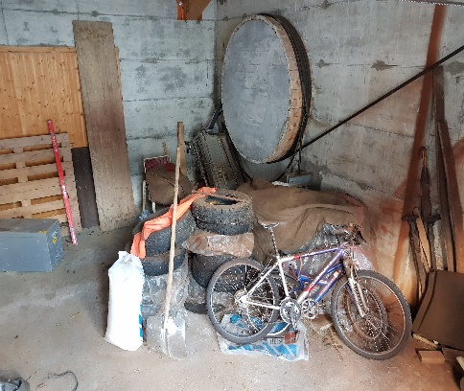 |  |  | Keine Brandlasten in der Station lagern, wenn keine Brandabschnitte vorhanden. | 1
13.2 | 3.2.1. | Sind die Felsanker kontrollierbar? |  |  |  |  | Wenn Risse und Verschiebungen vorhanden, kontrollierbare Felsanker nachrüsten oder Fundamentverstärkung. | 2
13.3 | 2.8, 2.1. | Sind die Vorschriften bezüglich Arbeitssicherheit eingehalten? |  | 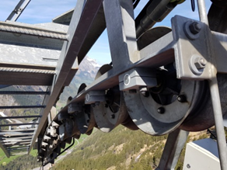 Fehlende Stützenpodeste, Absturzsicherung an Stützenleiter, Podest mit Sprossen statt Gitterrosten, mangelnde Abtrennung Seilscheiben Ungeeignetes Podest |  |  | Nachrüsten. Allenfalls allwettertaugliche Ersatzmassnahmen wie Hubarbeitsbühnen die auch auf Schnee eingesetzt werden können in Absprache mit SUVA bzw. BUL (Beratungsstelle für Unfallverhütung in der Landwirtschaft) | 2
13.4 | 2.4., 2.6.3. | Verfügen die Stützen über HV-Verschraubungen? HV-Schrauben = hochfeste, vorspannbare Schrauben |  | 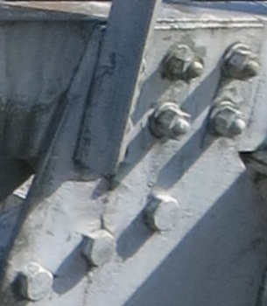 |  |  | Überprüfung gemäss SIA 269 Anhang A Spalte "Generelle Überprüfung" durch Fachperson. Regelmässige Schraubenkontrollen. Ersatz wenn Hinweise oder Anzeichen auf Schwachstellen. | 3
13.5 | 2.4., 3.2.1. | Sind die Fundamente frei von Rissen und Verschiebungen? |  | 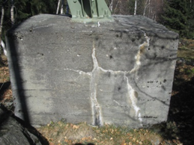 |  |  | Überprüfung gemäss SIA 269 Anhang A Spalte "Generelle Überprüfung" durch Fachperson | 1
13.6 | 4.1.1. | Ist das Pollerholz in gutem Zustand? |  | 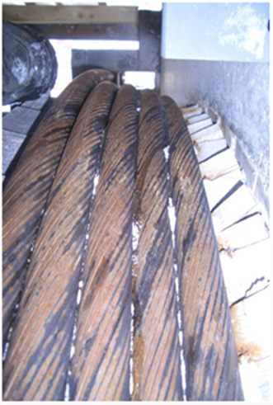 |  |  | Instand setzen | 2
13.7 | 4.1.1. | Entspricht die Tragseilendbefestigung dem Stand der Technik? | 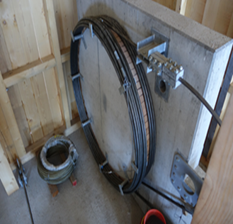 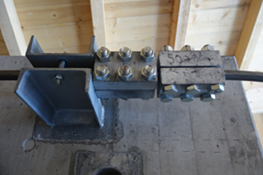 |  |  |  | Beim nächsten Tragseilschieben beheben.
13.8 | 2.3. | Kreuzung mit Hochspannungsleitung: wurden Schutzmassnahmen gemäss Leistungsvertrag getroffen? | 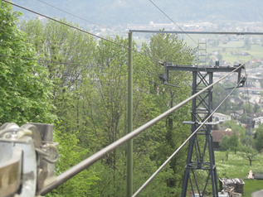 |  |  |  | Doppelte Abspannung der elektrischen Leiter, Seilfänger, Schutzgerüste gemäss Leistungsvertrag | 3
13.9 | 7.1 | Ist- bei einer bedienten Anlage - eine Windmesseinrichtung vorhanden? |  |  |  |  | Alternative Quelle. Windsack. Windapp. Fahrverbot bei eingeschränkter Sicht in Kombination mit starkem Wind. | 3
13.10 | 2.3., 2.4., 4. | Ist die Seilberechnung vorhanden? |  |  |  |  | Bei Anzeichen von Problemen, z.B. Seilentgleisung Seilüberschlag, schlechtem Bremsverhalten, Stützenverformungen, ungenügenden Bodenabständen o.ä. und spätestens bei einem wesentlichen Umbau der Anlage erstellen lassen.
13.11 | 2.4., 2.6.3. | Sind die Berechnungen zu den mechanischen Anlageteilen vorhanden? |  |  |  |  | Bei Anzeichen von Schwachstellen an Bauteilen z.B. Deformationen, Rissen, Bauteilversagen o.ä. und spätestens bei einem Umbau des betroffenen Bauteils erstellen lassen.
13.12 | 2.4. | Sind Angaben zu den eingesetzten Materialgüten vorhanden (auf Stücklisten oder Materialattesten)? |  |  |  |  | Bei Anzeichen von Schwachstellen an Bauteilen z.B. Deformationen, Rissen, Bauteilversagen o.ä. und spätestens bei einem Ersatz des betroffenen Bauteils ermitteln oder einfordern.
13.13 | 2.4. | Weisen die eingesetzten Stähle eine genügende Kerbschlagzähigkeit auf? | Sollwert bei -20 ° grösser als 27 J | Ck 45 ETG 100 Stähle nicht geeignet |  |  | Beurteilung des Einzelfalles durch einen Fachexperten
13.14 | 3.1.2. | Sind an den Stützen Kabinenführungen vorhanden? | IKSS Reglement Ausgabe 2007 Art. 12.3 Abs. 2: Fahrzeugführungen sind anzubringen, wenn die Querpendelfreiheit weniger als 20% (12°) beträgt | Art. 12.3 IKSS-Reglement Ausgabe 2007 nicht eingehalten: |  |  | A) Im Betriebsreglement Grenzwerte Wind anpassen. B) Nachrüstung Kabinenführung C) Nachrüstung Querpendelüberwachung | 2

